상품제안서
[칼라인쇄] 투포켓화일(날개형) | 상품코드: F18212

 |  |  |  |  |  |  | 02-412-0044 | www.easy1.co.kr
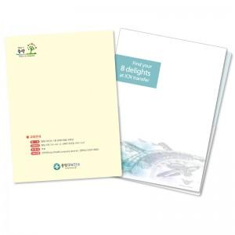

【상세/제작정보】 | 명함꽂이는 1천개 이상 부터 추가 가능합니다 +80원

【인쇄/포장옵션】 | 풀칼라 / 비규격미포장

【공급단가】 | 수량 | 1,000~ | 2,000~ | 3,000~ | 5,000~ | 10,000~
*VAT별도 | 0.4T 유백색 | 840원 | 810원 | 780원 | 750원 | 720원
 | 0.4T 연유백 | 860원 | 830원 | 800원 | 770원 | 740원
 | 0.6T 유백색 | 920원 | 890원 | 850원 | 820원 | 790원
 | 0.6T 반투명(양면인쇄) | 1,060원 | 1,020원 | 980원 | 950원 | 910원

【상품 URL】 | http://www.easy1.co.kr/src/goods_detail.php?gdno=18212

